상품제안서
옵타움 OPTATUM 향기선물 프리미엄 퍼퓸 향수 50ml (단품)(향7종) | 상품코드: S46658

 |  |  |  |  |  |  | 02-713-8555 | www.synergygift.co.kr
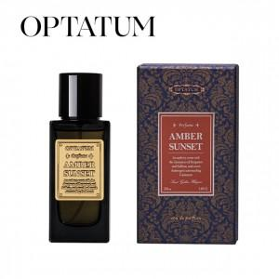 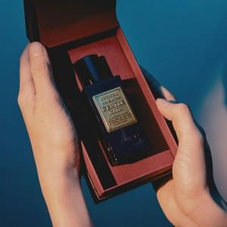 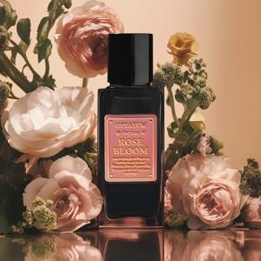

【상세/제작정보】

【인쇄/포장옵션】 | 스티커 / 전통문양지

【공급단가】 | 수량 | 10~ | 50~ | 100~ | 300~ | 500~
*VAT별도 | 단가 | 55,850원 | 53,670원 | 51,050원 | 49,740원 | 48,870원

【상품 URL】 | https://www.synergygift.co.kr:443/src/goods_detail.php?gdno=46658

